vysledky_58CHOskB
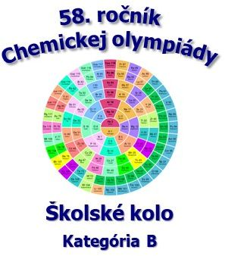
58. ročník Chemickej olympiády - školské kolo, školský rok 2021/2022 Kategória B
názov a adresa školy

 |  | Všeobecná a anorganická chémia |  |  |  | Organická chémia
 |  | Úlohy |  |  |  | Úlohy |  |  |  |  | celková suma | % spolu | úspešný riešiteľ
 |  | 1 | 2 | 3 | suma | 1 | 2 | 3 | 4 | suma
No. | Priezvisko a meno | 11 | 10 | 9 | 30 | 5 | 6 | 5 | 14 | 30 | 60.0 |  | => 40 % | pripravoval(a)
1. | Jánošíková Anna | 10.0 | 8.0 | 7.0 | 25.0 | 4.0 | 5.0 | 5.0 | 7.0 | 21.00 | 46.00 | 76.67 | áno | Mgr. Juraj Bača
2.
3.
4.
5.
6.
7.
<> |  | 10.0 | 8.0 | 7.0 | 25.00 | 4.0 | 5.0 | 5.0 | 7.0 | 21.00 | 46.00 | 76.67
% |  | 90.9 | 80.0 | 77.8 | 83.33 | 80.0 | 83.3 | 100.0 | 50.0 | 70.00 | 76.67

